Схема сборки
Инструкция по сборке и спецификация Гостиная ОНЕГА /2130*1680*374/

1

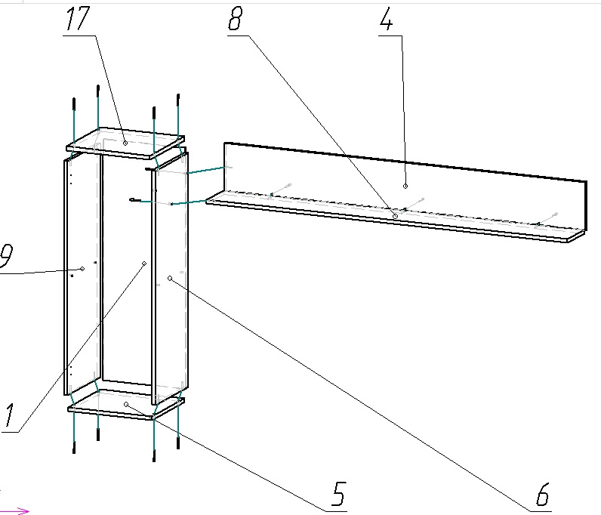

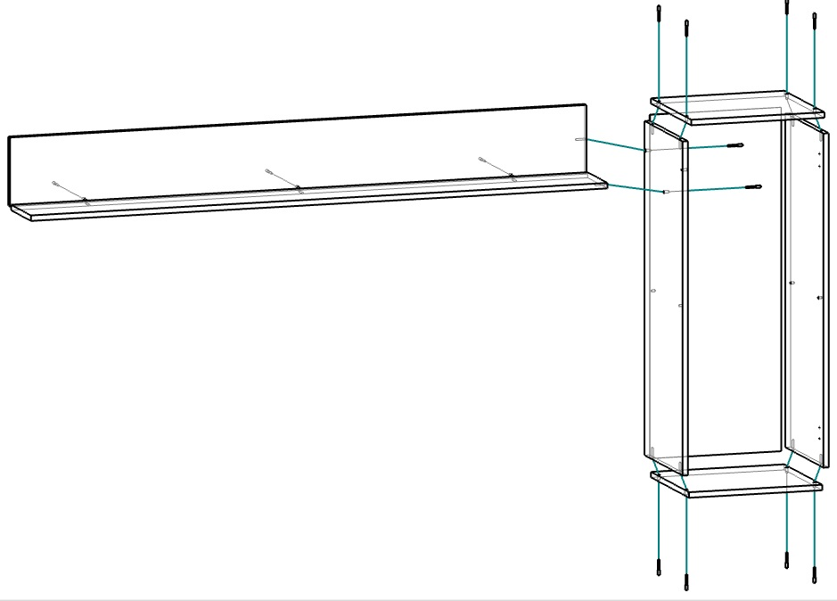

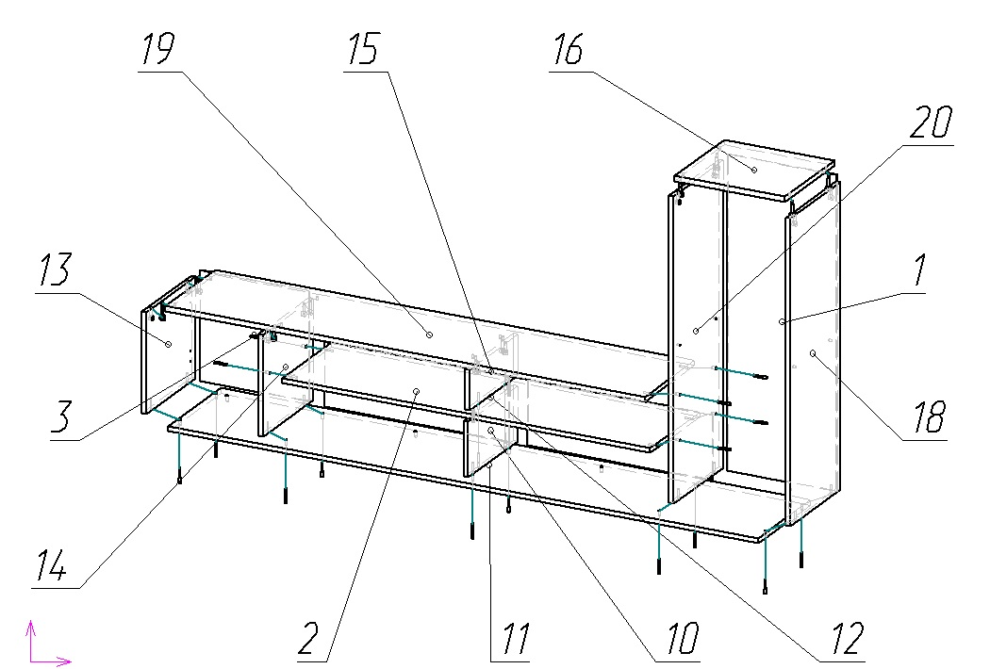
2

3

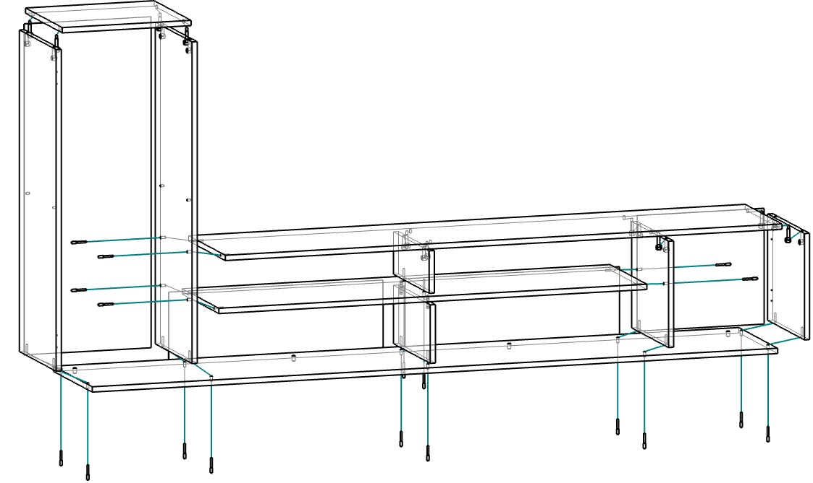

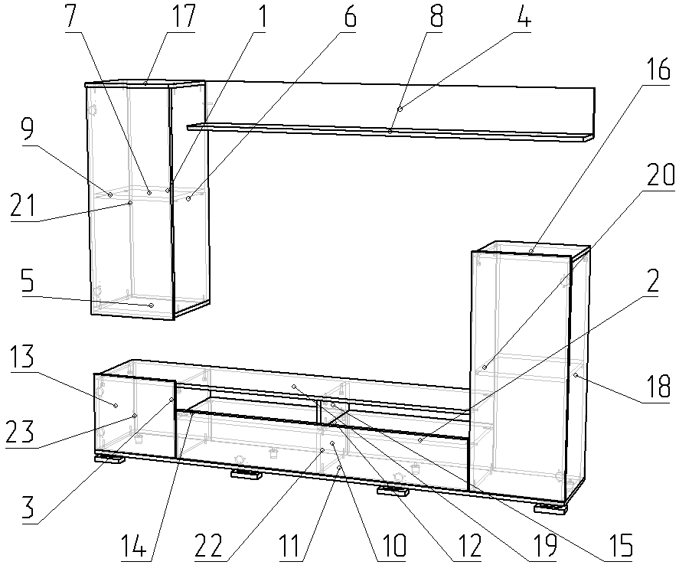
4

Изделие является универсальной моделью, собирается на любую сторону

 | Детали |  |  |  |  |  | Фурнитура
 | № | Наименование | Размер |  | Кол-во |  | № | Наименование | Размер |  | Кол-во
 | 11 | Дно тумбы | 2130 | 371 | 1 | шт | 1 | Газлифт 160 нижний | 160 |  | 2 | шт
 | 19 | Крышка тумбы | 1730 | 352 | 1 | шт | 2 | Гвоздь | 2 | 20 | 60 | шт
 | 4 | Задняя верхней полки | 1730 | 200 | 1 | шт | 3 | Евровинт | 7 | 50 | 31 | шт
 | 8 | Полка горизонтальная верхняя | 1730 | 184 | 1 | шт | 4 | Заглушка D10 |  |  | 4 | шт
 | 12 | Полка горизонтальная тумбы | 1330 | 352 | 1 | шт | 5 | Заглушка D8 |  |  | 2 | шт
 | 22 | Дверь тумбы | 1325 | 217 | 1 | шт | 6 | Заглушка для евровинта | венге |  | 20 | шт
 | 1 | Стенка задняя шкафа | 996 | 394 | 2 | шт | 7 | Заглушка под минификс | венге |  | 10 | шт
 | 21 | Дверь шкафа | 993 | 398 | 2 | шт | 8 | Ключ для евровинта |  |  | 1 | шт
 | 6 | Стойка правая верхнего шкафа | 968 | 352 | 1 | шт | 9 | Минификс-болт стяжечный |  |  | 10 | шт
 | 9 | Стойка левая шкафа под петли | 968 | 352 | 1 | шт | 10 | Минификс-гайка стяжечная |  |  | 10 | шт
 | 18 | Стойка правая шкафа под петли | 968 | 352 | 1 | шт | 11 | Навес L-образный |  |  | 4 | шт
 | 20 | Стойка левая нижнего шкафа | 968 | 352 | 1 | шт | 12 | Опора регулируемая | 30 |  | 4 | шт
 | 2 | Стенка задняя тумбы | 666 | 204 | 2 | шт | 13 | Петля вкладная |  |  | 2 | шт
 | 17 | Крышка верхнего шкафа | 400 | 371 | 1 | шт | 14 | Петля накладная | 110 |  | 6 | шт
 | 5 | Дно вернего шкафа | 400 | 352 | 1 | шт | 15 | Полкодержатель |  |  | 8 | шт
 | 16 | Крышка нижнего шкафа | 400 | 352 | 1 | шт | 16 | Шкант |  |  | 2 | шт
 | 23 | Дверь малой тумбы | 397 | 345 | 1 | шт | 17 | Шуруп | 3.5 | 16 | 52 | шт
 | 3 | Стенка задняя малой тумбы | 394 | 348 | 1 | шт
 | 7 | Полка съемная | 366 | 350 | 2 | шт
 | 13 | Стойка левая малой тумбы | 352 | 320 | 1 | шт
 | 14 | Стойка правая малой тумбы | 352 | 320 | 1 | шт
 | 10 | Стойка средняя нижняя тумбы | 352 | 176 | 1 | шт
 | 15 | Стойка средняя верхняя тумбы | 342 | 128 | 1 | шт
 |  |  |  |  |  | шт |  | Опора Х-015036 |  |  | 4 | шт
 |  |  |  |  |  | шт |  | Пакет фурнитуры | 400 | 200 | 1 | шт

